画面遷移
画面遷移

 |  | ・・・本設計書の対象機能
 |  | ・・・本設計書対象外

【凡例】
メイン画面オープン
ポップアップ画面オープン
ポップアップ画面クローズ
ファイル出力

一覧ダブルクリック
項目追加・編集・削除
外製車リスト

一般ユーザー
以外
登録・削除・閉じる
登録・閉じる
 | 車両検索 |  | 外製車日程 |  | 項目詳細（外製車） |  | カーシェア外製車一覧
 | （KKS15010） |  | （KKS13010） |  | （KKS13011） |  | （KKS12021）
 |  |  |  |  |  |  | ※内製車リストの場合は内製車一覧
 | メニュー
一般
ユーザー時
項目ダブルクリック
お気に入り登録
 | （KKS02010）

OK
登録・削除・閉じる
編集
登録
 |  |  |  |  | 作業履歴（外製車） |  | お気に入り登録
 |  |  |  |  | （KKS13030） |  | （-）

スケジュールエリア
ダブルクリック・ドラッグ・ペースト（一般ユーザー）
更新・削除・閉じる
 | 外製車日程注意ダイアログ |  |  |  |  |  | お気に入り編集
 |  |  |  |  |  |  | （-）
Excel出力

閉じる
 | Excel出力ダイアログ |  |  | 使用上の注意事項ダイアログ
 | （KKS13029） |  |  | （KKS12024）
OK

 | Excelファイル
 | （-） |  |  | 仮予約注意喚起ダイアログ
 |  |  |  | （KKS13023）
トラック予約状況
OK
登録（連続５日間予約でかつ一般ユーザーの場合）
登録
新規登録
スケジュールエリア
ダブルクリック・ドラッグ・ペースト
一般ユーザーではない場合
 | トラック予約
 | （） |  |  | スケジュール詳細（外製車） |  | ５日間予約エラーダイアログ
 |  |  |  | （KKS13012） |  | （-）
OK

画面レイアウト
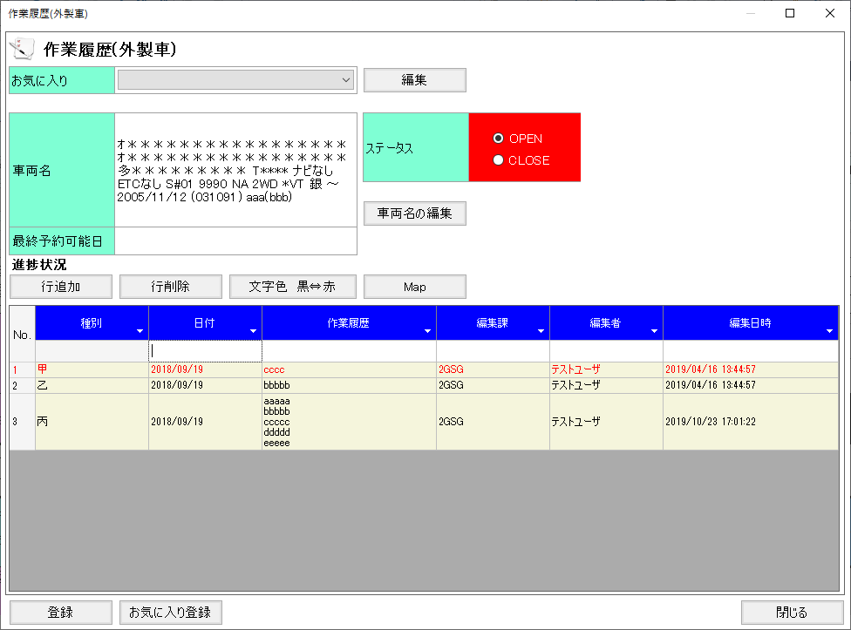
概要
外製車の予約日程を登録・表示する。

画面レイアウト

 | KKS13010 | 外製車日程
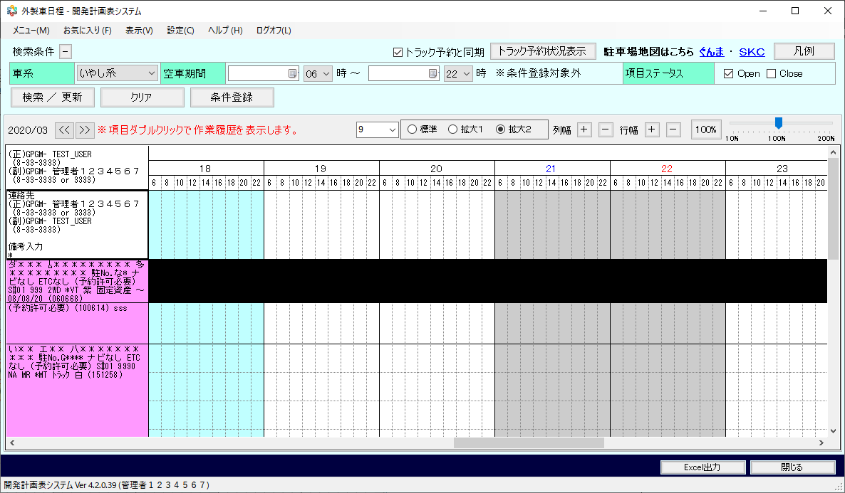
凡例イメージ・表示位置

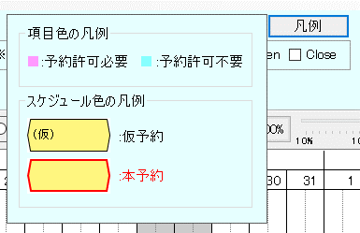

 | KKS13010 | 外製車日程※初期表示イメージ
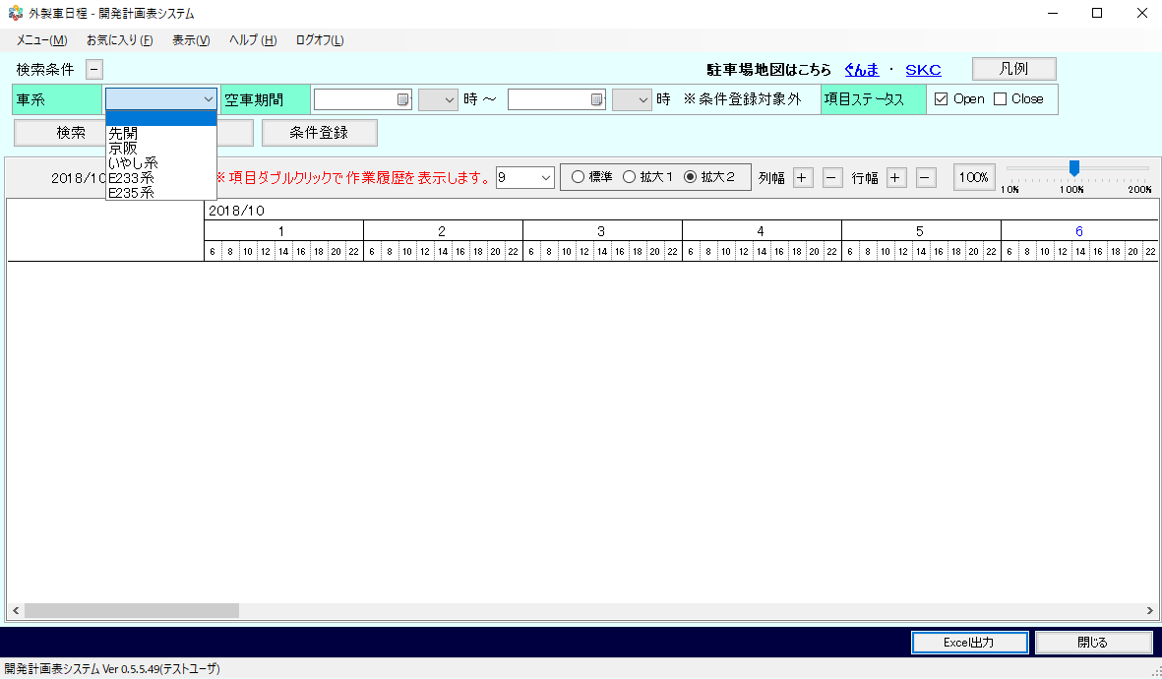

 | - | ５日間予約エラーダイアログ



 | KKS13011 | 項目詳細（外製車）
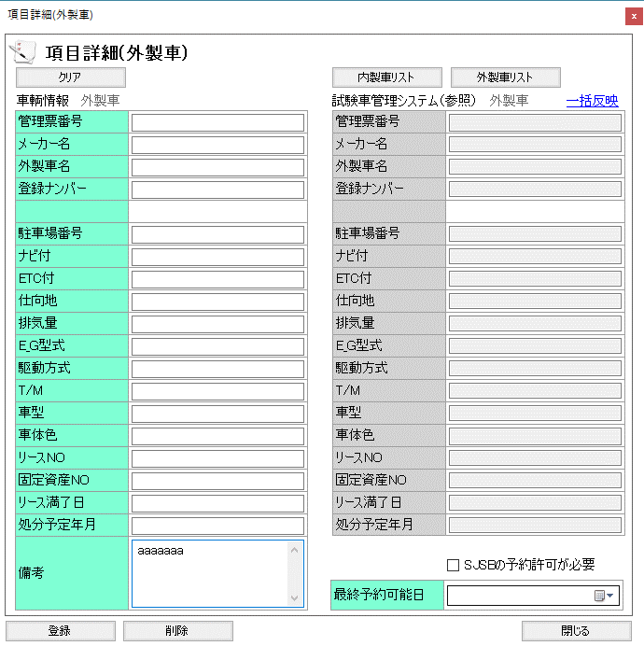

 | KKS13012 | スケジュール詳細（外製車）
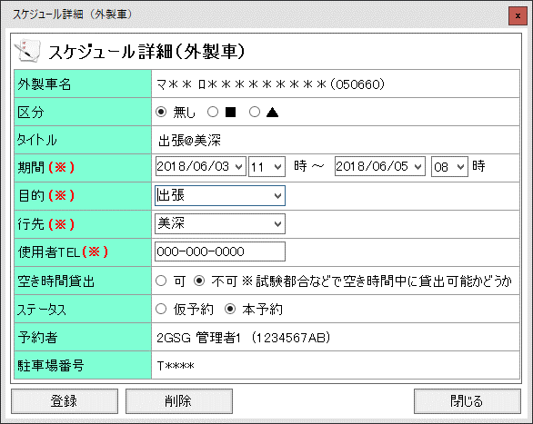

 | KKS13023 | 仮予約注意喚起ダイアログ
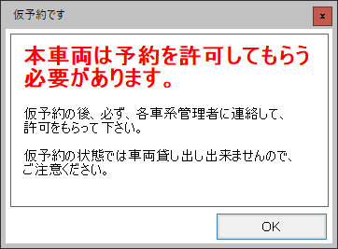

 | KKS13024 | 使用上の注意事項ダイアログ
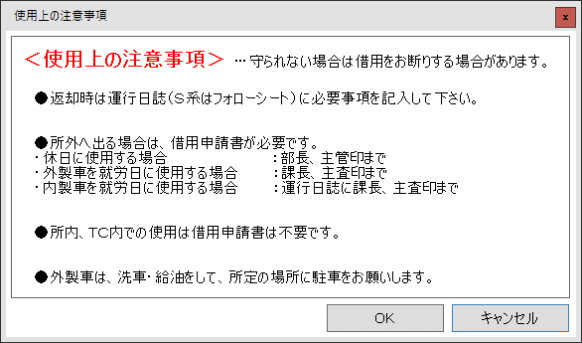

 | KKS13025 | 外製車日程注意ダイアログ

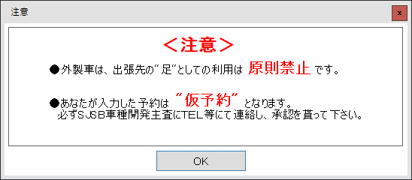

 | KKS13029 | Excel出力ダイアログ

 | KKS13030 | 作業履歴（外製車）

機能権限
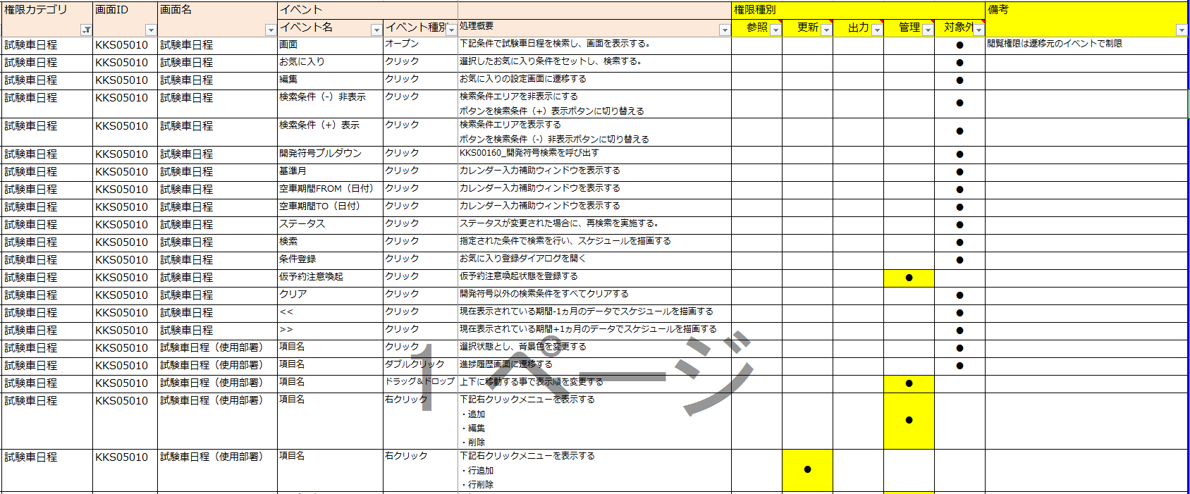
画面遷移

